Conclusion
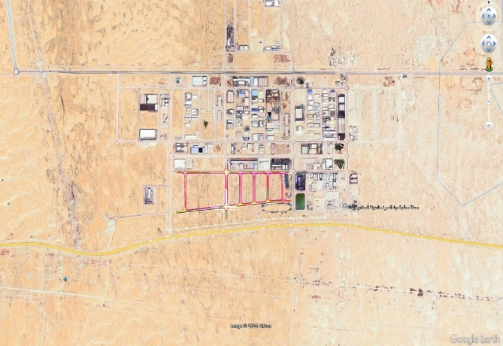
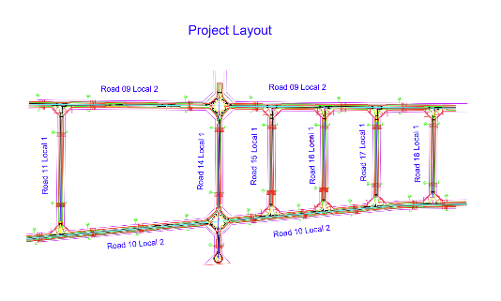
تقدم سير المشروع لتطوير شبكات البنية التحتية للمدينة الصناعية الثالثة بالدمام المرحلة الثانية J
معلومات المشروع |  |  |  | ملخص التنفيذ |  |  |  |  | موقع المشروع
المقاول | شركة أنساب للمقاولات العامة | الاستشاري | EGIS | البند | الكمية الكلية (م.ط) | الكمية المنفذة (م.ط) | الكمية المتبقية (م.ط) | نسبة المنفذ
تاريخ استلام الموقع | 12-Feb-2025 | مدة التنفيذ | 24 شهرًا ميلاديًا | أعمال الطرق الرئيسية والثانوية | 8,146 | 5,000 | 3,146 | 61%
بداية العقد | من تاريخ استلام الموقع | قيمة العقد (شامل ضريبة القيمة المضافة) | 135,000,540 ريال | شبكة تصريف مياة السيول | 18,554 | 17,450 | 1,104 | 94%
نسبة الإنجاز المخطط له | 84.51% | نسبة الإنجاز الفعلي | 75.01% | شبكة الصرف الصحي | 9,152 | 8,752 | 400 | 96%
 |  |  |  | شبكة المياة | 12,200 | 10,600 | 1,600 | 87%
ملخص جدول الكميات |  |  |  | شبكة الري | 14,494 | 8,074 | 6,420 | 56%
مكونات المشروع |  | التكلفة (غير شامل ضريبة القيمة المضافة) | النسبة الاجمالية | شبكة الجهد المتوسط | 17,328 | 11,123 | 6,205 | 64%
تنفيذ أعمال الطرق والرصف |  | 31,308,119 | 48.48% | شبكة الانارة | 12,786 | 3,550 | 9,236 | 28%
تنفيذ أعمال شبكة مياه الشرب |  | 10,220,942 | 6.60%
تنفيذ أعمال شبكة الري |  | 6,738,491 | 3.57% | ملخص التوريدات |  |  |  |  | تقدم أعمال layout
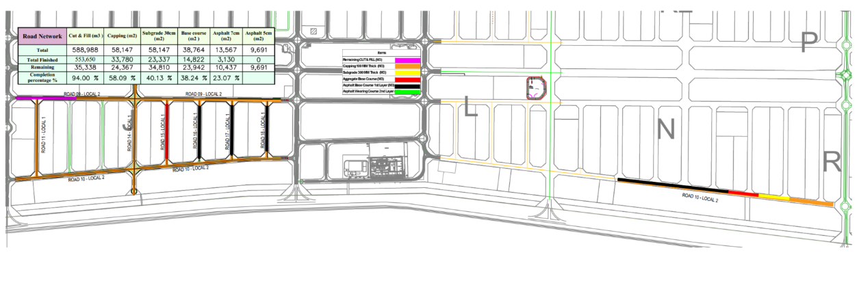
تنفيذ أعمال شبكة التوزيع الكهربائية للجهد المتوسط |  | 4,788,987 | 3.31% | البند | الكمية الكلية (م.ط) | الكمية المورده (م.ط) | الكمية المتبقية (م.ط) | نسبة التوريد | شبكة الصرف الصحي
تنفيذ أعمال إنارة الشوارع والاتصالات |  | 6,440,353 | 7.20% | شبكة تصريف مياة السيول | 18,554 | 17,626 | 928 | 95%
تنفيذ أعمال شبكة الصرف الصحي ومحطات رفع الصرف الصحي |  | 24,177,287 | 9.88% | شبكة الصرف الصحي | 9,152 | 9,152 | 0 | 100%
تنفيذ أعمال شبكة صرف مياه الامطار |  | 33,717,565 | 20,92 % | شبكة المياة | 12,200 | 12,000 | 200 | 98%
 |  |  |  | شبكة الري | 14,494 | 8,774 | 5,720 | 61%
معالم البرنامج الزمني |  |  |  | شبكة الجهد المتوسط | 17,328 | 17,328 | 0 | 100% | 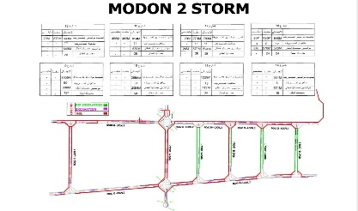 | شبكة الطرق
البند |  | التاريخ حسب الجدول الزمني | ملاحظة | شبكة الإنارة | 12,786 | 12,786 | 0 | 100%
انتهاء من تجهيزات الموقع |  | 12-Mar-25 | تم الإنتهاء
انتهاء من تقديم خطة العمل والبرنامج الزمنى |  | 10-Feb-25 | تم الإنتهاء | التحديات والعوائق
انتهاء من تقديم واعتماد المخططات والمواد |  | 10-Feb-25 | تم الإنتهاء
انتهاء من أعمال الطرق والرصف |  | 20-Dec-26 | جاري الاعمال |  |  |  |  |  | شبكة السيول والأمطار
انتهاء من أعمال الكهربائية |  | 5-Oct-26 | جاري ألاعمال | 3-
انتهاء من أعمال شبكة مياه الشرب |  | 17-Oct-26 | جاري ألاعمال | 4-
انتهاء من أعمال شبكة الري |  | 4-Oct-26 | جاري ألاعمال | 5-
انتهاء من أعمال شبكة مياه الصرف الصحي |  | 6-Oct-26 | جاري ألاعمال | 6-
انتهاء من أعمال شبكة صرف مياه الامطار |  | 21-Oct-26 | جاري ألاعمال | 7-

